상품제안서
덩쿨 상장케이스-곤색 | 상품코드: S22147

 |  |  |  |  |  |  | 02-713-8555 | www.synergygift.co.kr
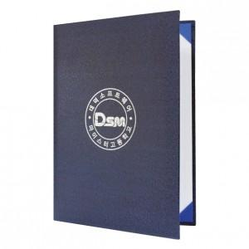

【상세/제작정보】 | <p><span style="font-size: 14pt;">* 상장용지 별도문의</span>&nbsp;</p>

【인쇄/포장옵션】 | 금박, 은박, 형압 / 포장불가능

【공급단가】 | 수량 | 100~ | 500~ | 1,000~ | 3,000~ | 5,000~
*VAT별도 | 단가 | 2,470원 | 2,410원 | 2,330원 | 2,220원 | 2,180원

【상품 URL】 | https://www.synergygift.co.kr:443/src/goods_detail.php?gdno=22147

